Screen Flow
System/Application Name | Document | Sheet Name | Created Date | Creator | Updated Date | Updater
VTI Academy Web | Screen Design | Screen Flow | yyyy/mm/dd | xxx | yyyy/mm/dd | xxx

Flow 1： xxxx
User Search
<S0002>
Click [Search] button
Login
<S0001>
Click [Login] button
User list (.csv)
Click [Download] button

Click [Detail] Link

Activity Detail
<S0003>

Legend:
Main Screen Name
<Screen ID>
Event
File
Related Screen Name
<Screen ID>

Screen Image

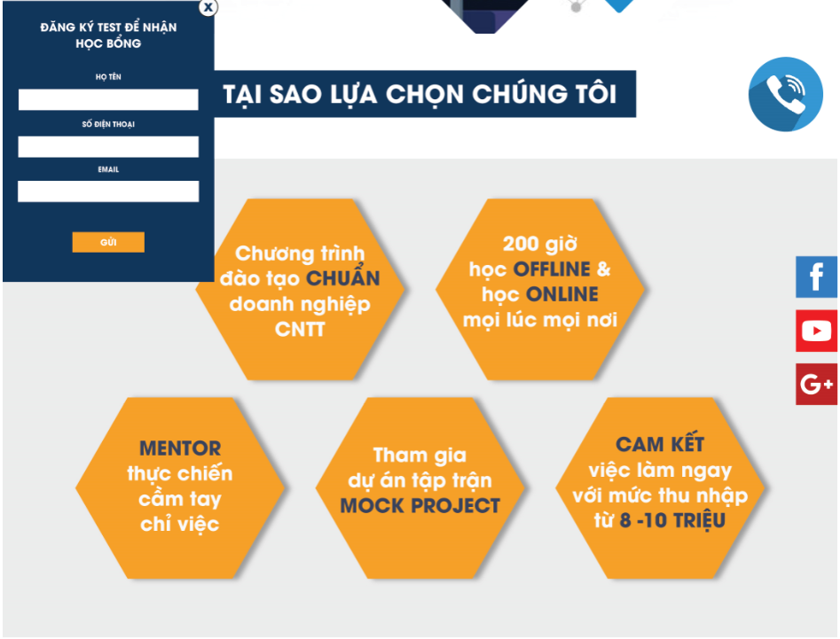

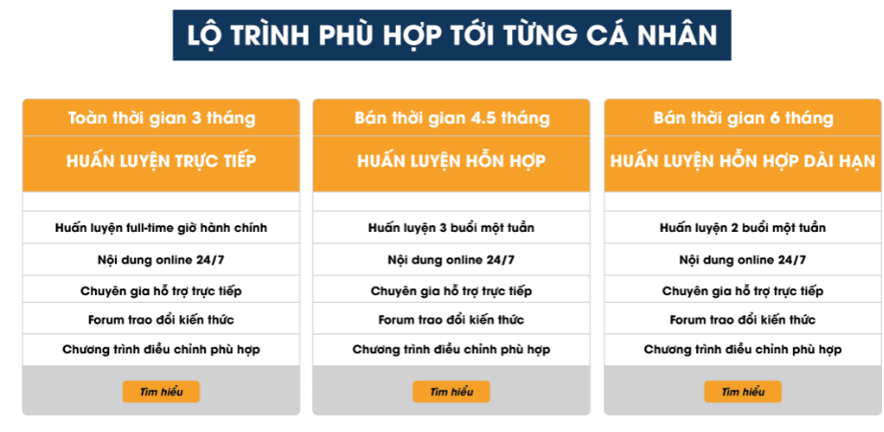

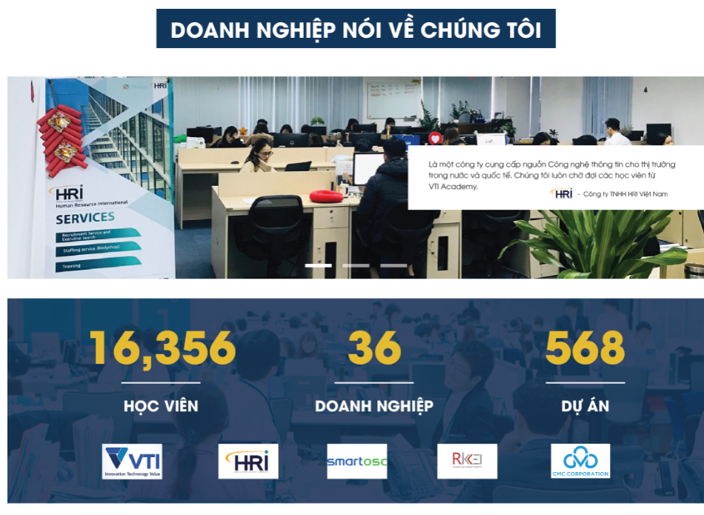
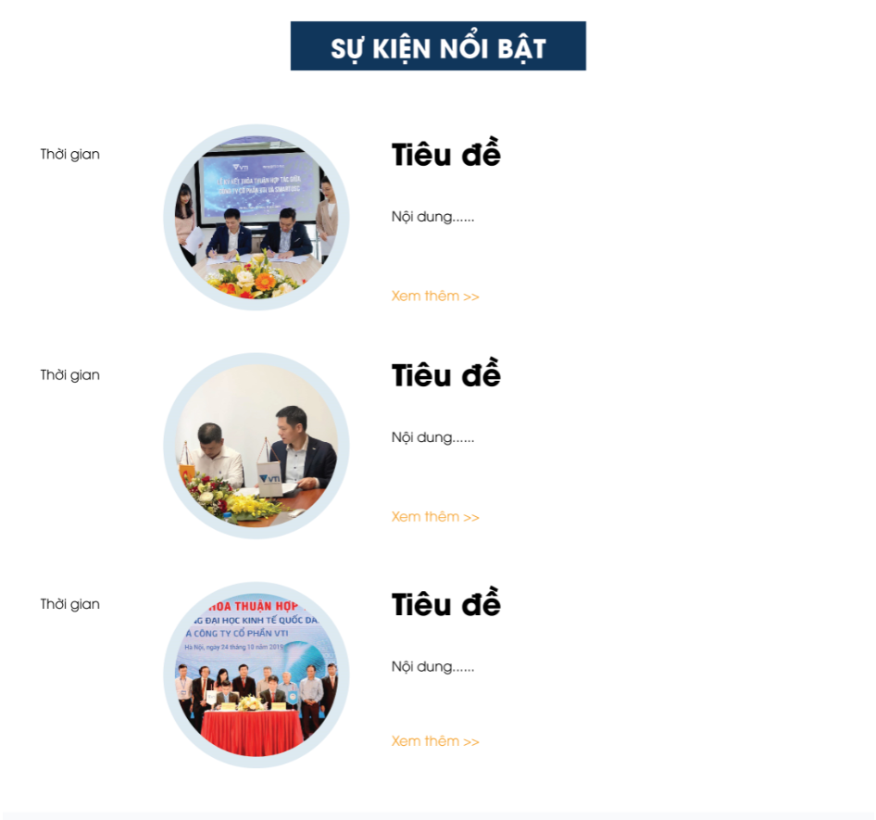

System/Application Name |  | Document | Sheet Name |  | Created Date | Creator | Updated Date | Updater
VTI Academy Web |  | Screen Design | Screen Image |  | 2020-06-30 | Phan Van Hien | yyyy/mm/dd | xxx

Screen ID | S0001 |  | Overview | "Trang Chủ" page
Screen Name | Trang Chủ

State 1： xxxx
Paste Screen Image here

